清单
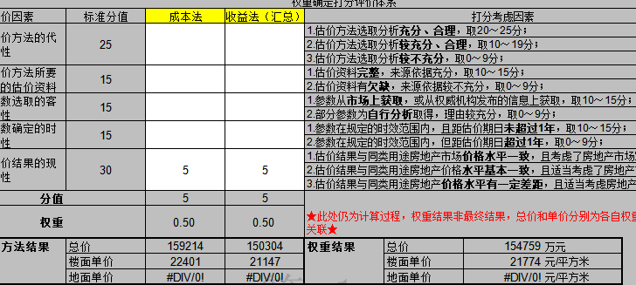
序号 | 证号 | 坐落 | 面积 | 用途
1 | 京(2024)大不动产权第0021052号 | 大兴区太福路1号院3号楼1至25层101 | 30869.2 | 酒店、文化活动中心(盈利性)
2 | 京(2024)大不动产权第0021053号 | 大兴区太福路1号院4号楼1至25层101 | 31287.09 | 酒店、文化活动中心(盈利性)
3 | 京(2024)大不动产权第0020954号 | 大兴区太福路1号院5幢-1层-1001 | 46.43 | 车位
4 | 京(2024)大不动产权第0020971号 | 大兴区太福路1号院5幢-1层-1002 | 46.43 | 车位
5 | 京(2024)大不动产权第0020964号 | 大兴区太福路1号院5幢-1层-1003 | 46.43 | 车位
6 | 京(2024)大不动产权第0020812号 | 大兴区太福路1号院5幢-1层-1004 | 46.43 | 车位
7 | 京(2024)大不动产权第0020944号 | 大兴区太福路1号院5幢-1层-1005 | 46.43 | 车位
8 | 京(2024)大不动产权第0020930号 | 大兴区太福路1号院5幢-1层-1006 | 46.43 | 车位
9 | 京(2024)大不动产权第0020929号 | 大兴区太福路1号院5幢-1层-1007 | 46.43 | 车位
10 | 京(2024)大不动产权第0020765号 | 大兴区太福路1号院5幢-1层-1008 | 46.43 | 车位
11 | 京(2024)大不动产权第0020959号 | 大兴区太福路1号院5幢-1层-1009 | 46.43 | 车位
12 | 京(2024)大不动产权第0020968号 | 大兴区太福路1号院5幢-1层-1010 | 46.43 | 车位
13 | 京(2024)大不动产权第0020932号 | 大兴区太福路1号院5幢-1层-1011 | 46.43 | 车位
14 | 京(2024)大不动产权第0020955号 | 大兴区太福路1号院5幢-1层-1012 | 74.27 | 车位
15 | 京(2024)大不动产权第0020969号 | 大兴区太福路1号院5幢-1层-1013 | 46.43 | 车位
16 | 京(2024)大不动产权第0020950号 | 大兴区太福路1号院5幢-1层-1014 | 46.43 | 车位
17 | 京(2024)大不动产权第0020956号 | 大兴区太福路1号院5幢-1层-1015 | 46.43 | 车位
18 | 京(2024)大不动产权第0020953号 | 大兴区太福路1号院5幢-1层-1016 | 46.43 | 车位
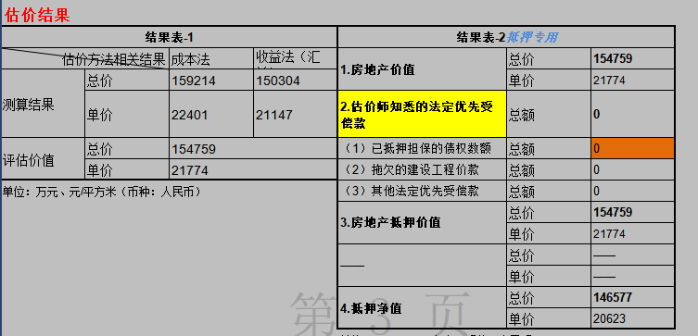
19 | 京(2024)大不动产权第0020957号 | 大兴区太福路1号院5幢-1层-1017 | 46.43 | 车位
20 | 京(2024)大不动产权第0020931号 | 大兴区太福路1号院5幢-1层-1018 | 46.43 | 车位
21 | 京(2024)大不动产权第0020963号 | 大兴区太福路1号院5幢-1层-1019 | 46.43 | 车位
22 | 京(2024)大不动产权第0020933号 | 大兴区太福路1号院5幢-1层-1020 | 46.43 | 车位
23 | 京(2024)大不动产权第0020934号 | 大兴区太福路1号院5幢-1层-1021 | 46.43 | 车位
24 | 京(2024)大不动产权第0020962号 | 大兴区太福路1号院5幢-1层-1022 | 46.43 | 车位
25 | 京(2024)大不动产权第0020967号 | 大兴区太福路1号院5幢-1层-1023 | 46.43 | 车位
26 | 京(2024)大不动产权第0020938号 | 大兴区太福路1号院5幢-1层-1024 | 46.43 | 车位
27 | 京(2024)大不动产权第0020952号 | 大兴区太福路1号院5幢-1层-1025 | 46.43 | 车位
28 | 京(2024)大不动产权第0020787号 | 大兴区太福路1号院5幢-1层-1026 | 46.43 | 车位
29 | 京(2024)大不动产权第0020936号 | 大兴区太福路1号院5幢-1层-1027 | 34.53 | 车位
30 | 京(2024)大不动产权第0020961号 | 大兴区太福路1号院5幢-1层-1028 | 34.53 | 车位
31 | 京(2024)大不动产权第0020935号 | 大兴区太福路1号院5幢-1层-1029 | 46.43 | 车位
32 | 京(2024)大不动产权第0020775号 | 大兴区太福路1号院5幢-1层-1030 | 46.43 | 车位
33 | 京(2024)大不动产权第0020791号 | 大兴区太福路1号院5幢-1层-1031 | 46.43 | 车位
34 | 京(2024)大不动产权第0020948号 | 大兴区太福路1号院5幢-1层-1032 | 46.43 | 车位
35 | 京(2024)大不动产权第0020939号 | 大兴区太福路1号院5幢-1层-1033 | 46.43 | 车位
36 | 京(2024)大不动产权第0020960号 | 大兴区太福路1号院5幢-1层-1034 | 34.53 | 车位
37 | 京(2024)大不动产权第0020947号 | 大兴区太福路1号院5幢-1层-1035 | 34.53 | 车位
38 | 京(2024)大不动产权第0020855号 | 大兴区太福路1号院5幢-1层-1036 | 46.43 | 车位
39 | 京(2024)大不动产权第0020951号 | 大兴区太福路1号院5幢-1层-1037 | 46.43 | 车位
40 | 京(2024)大不动产权第0020972号 | 大兴区太福路1号院5幢-1层-1038 | 46.43 | 车位
41 | 京(2024)大不动产权第0020958号 | 大兴区太福路1号院5幢-1层-1039 | 46.43 | 车位
42 | 京(2024)大不动产权第0020844号 | 大兴区太福路1号院5幢-1层-1040 | 46.43 | 车位
43 | 京(2024)大不动产权第0020831号 | 大兴区太福路1号院5幢-1层-1041 | 46.43 | 车位
44 | 京(2024)大不动产权第0020966号 | 大兴区太福路1号院5幢-1层-1042 | 46.43 | 车位
45 | 京(2024)大不动产权第0020847号 | 大兴区太福路1号院5幢-1层-1043 | 46.43 | 车位
46 | 京(2024)大不动产权第0020868号 | 大兴区太福路1号院5幢-1层-1044 | 46.43 | 车位
47 | 京(2024)大不动产权第0020866号 | 大兴区太福路1号院5幢-1层-1045 | 46.43 | 车位
48 | 京(2024)大不动产权第0020877号 | 大兴区太福路1号院5幢-1层-1046 | 46.43 | 车位
49 | 京(2024)大不动产权第0020870号 | 大兴区太福路1号院5幢-1层-1047 | 46.43 | 车位
50 | 京(2024)大不动产权第0021108号 | 大兴区太福路1号院5幢-1层-1048 | 46.43 | 车位
51 | 京(2024)大不动产权第0021179号 | 大兴区太福路1号院5幢-1层-1049 | 46.43 | 车位
52 | 京(2024)大不动产权第0021184号 | 大兴区太福路1号院5幢-1层-1050 | 46.43 | 车位
53 | 京(2024)大不动产权第0021183号 | 大兴区太福路1号院5幢-1层-1051 | 46.43 | 车位
54 | 京(2024)大不动产权第0021177号 | 大兴区太福路1号院5幢-1层-1052 | 46.43 | 车位
55 | 京(2024)大不动产权第0021109号 | 大兴区太福路1号院5幢-1层-1053 | 46.43 | 车位
56 | 京(2024)大不动产权第0020989号 | 大兴区太福路1号院5幢-1层-1054 | 46.43 | 车位
57 | 京(2024)大不动产权第0020979号 | 大兴区太福路1号院5幢-1层-1055 | 34.53 | 车位
58 | 京(2024)大不动产权第0020990号 | 大兴区太福路1号院5幢-1层-1056 | 34.53 | 车位
59 | 京(2024)大不动产权第0021168号 | 大兴区太福路1号院5幢-1层-1057 | 34.53 | 车位
60 | 京(2024)大不动产权第0021112号 | 大兴区太福路1号院5幢-1层-1058 | 74.27 | 车位
61 | 京(2024)大不动产权第0021114号 | 大兴区太福路1号院5幢-1层-1059 | 46.43 | 车位
62 | 京(2024)大不动产权第0021182号 | 大兴区太福路1号院5幢-1层-1060 | 46.43 | 车位
63 | 京(2024)大不动产权第0021113号 | 大兴区太福路1号院5幢-1层-1061 | 46.43 | 车位
64 | 京(2024)大不动产权第0021105号 | 大兴区太福路1号院5幢-1层-1062 | 46.43 | 车位
65 | 京(2024)大不动产权第0021106号 | 大兴区太福路1号院5幢-1层-1063 | 34.53 | 车位
66 | 京(2024)大不动产权第0021174号 | 大兴区太福路1号院5幢-1层-1064 | 46.43 | 车位
67 | 京(2024)大不动产权第0020925号 | 大兴区太福路1号院5幢-1层-1065 | 46.43 | 车位
68 | 京(2024)大不动产权第0021107号 | 大兴区太福路1号院5幢-1层-1066 | 46.43 | 车位
69 | 京(2024)大不动产权第0020926号 | 大兴区太福路1号院5幢-1层-1067 | 46.43 | 车位
70 | 京(2024)大不动产权第0020974号 | 大兴区太福路1号院5幢-1层-1068 | 46.43 | 车位
71 | 京(2024)大不动产权第0020978号 | 大兴区太福路1号院5幢-1层-1069 | 46.43 | 车位
72 | 京(2024)大不动产权第0021003号 | 大兴区太福路1号院5幢-1层-1070 | 46.43 | 车位
73 | 京(2024)大不动产权第0021005号 | 大兴区太福路1号院5幢-1层-1071 | 46.43 | 车位
74 | 京(2024)大不动产权第0021013号 | 大兴区太福路1号院5幢-1层-1072 | 46.43 | 车位
75 | 京(2024)大不动产权第0021009号 | 大兴区太福路1号院5幢-1层-1073 | 46.43 | 车位
76 | 京(2024)大不动产权第0021021号 | 大兴区太福路1号院5幢-1层-1074 | 46.43 | 车位
77 | 京(2024)大不动产权第0021010号 | 大兴区太福路1号院5幢-1层-1075 | 46.43 | 车位
78 | 京(2024)大不动产权第0020983号 | 大兴区太福路1号院5幢-1层-1076 | 46.43 | 车位
79 | 京(2024)大不动产权第0020984号 | 大兴区太福路1号院5幢-1层-1077 | 46.43 | 车位
80 | 京(2024)大不动产权第0021004号 | 大兴区太福路1号院5幢-1层-1078 | 46.43 | 车位
81 | 京(2024)大不动产权第0021019号 | 大兴区太福路1号院5幢-1层-1079 | 46.43 | 车位
82 | 京(2024)大不动产权第0021023号 | 大兴区太福路1号院5幢-1层-1080 | 46.43 | 车位
83 | 京(2024)大不动产权第0021036号 | 大兴区太福路1号院5幢-1层-1081 | 46.43 | 车位
84 | 京(2024)大不动产权第0021026号 | 大兴区太福路1号院5幢-1层-1082 | 46.43 | 车位
85 | 京(2024)大不动产权第0021029号 | 大兴区太福路1号院5幢-1层-1083 | 46.43 | 车位
86 | 京(2024)大不动产权第0021028号 | 大兴区太福路1号院5幢-1层-1084 | 46.43 | 车位
87 | 京(2024)大不动产权第0021027号 | 大兴区太福路1号院5幢-1层-1085 | 46.43 | 车位
88 | 京(2024)大不动产权第0021035号 | 大兴区太福路1号院5幢-1层-1086 | 46.43 | 车位
89 | 京(2024)大不动产权第0021175号 | 大兴区太福路1号院5幢-1层-1087 | 46.43 | 车位
90 | 京(2024)大不动产权第0021181号 | 大兴区太福路1号院5幢-1层-1088 | 46.43 | 车位
91 | 京(2024)大不动产权第0021178号 | 大兴区太福路1号院5幢-1层-1089 | 46.43 | 车位
92 | 京(2024)大不动产权第0021186号 | 大兴区太福路1号院5幢-1层-1090 | 46.43 | 车位
93 | 京(2024)大不动产权第0021122号 | 大兴区太福路1号院5幢-1层-1091 | 46.43 | 车位
94 | 京(2024)大不动产权第0021119号 | 大兴区太福路1号院5幢-1层-1092 | 46.43 | 车位
95 | 京(2024)大不动产权第0021121号 | 大兴区太福路1号院5幢-1层-1093 | 46.43 | 车位
96 | 京(2024)大不动产权第0021173号 | 大兴区太福路1号院5幢-1层-1094 | 46.43 | 车位
97 | 京(2024)大不动产权第0021192号 | 大兴区太福路1号院5幢-1层-1095 | 46.43 | 车位
98 | 京(2024)大不动产权第0021187号 | 大兴区太福路1号院5幢-1层-1096 | 46.43 | 车位
99 | 京(2024)大不动产权第0021141号 | 大兴区太福路1号院5幢-1层-1097 | 46.43 | 车位
100 | 京(2024)大不动产权第0021123号 | 大兴区太福路1号院5幢-1层-1098 | 46.43 | 车位
101 | 京(2024)大不动产权第0021188号 | 大兴区太福路1号院5幢-1层-1099 | 46.43 | 车位
102 | 京(2024)大不动产权第0021169号 | 大兴区太福路1号院5幢-1层-1100 | 46.43 | 车位
103 | 京(2024)大不动产权第0021124号 | 大兴区太福路1号院5幢-1层-1101 | 46.43 | 车位
104 | 京(2024)大不动产权第0021136号 | 大兴区太福路1号院5幢-1层-1102 | 34.53 | 车位
105 | 京(2024)大不动产权第0021125号 | 大兴区太福路1号院5幢-1层-1103 | 46.43 | 车位
106 | 京(2024)大不动产权第0021126号 | 大兴区太福路1号院5幢-1层-1104 | 46.43 | 车位
107 | 京(2024)大不动产权第0021133号 | 大兴区太福路1号院5幢-1层-1105 | 46.43 | 车位
108 | 京(2024)大不动产权第0021120号 | 大兴区太福路1号院5幢-1层-1106 | 46.43 | 车位
109 | 京(2024)大不动产权第0021137号 | 大兴区太福路1号院5幢-1层-1107 | 46.43 | 车位
110 | 京(2024)大不动产权第0021148号 | 大兴区太福路1号院5幢-1层-1108 | 46.43 | 车位
111 | 京(2024)大不动产权第0021185号 | 大兴区太福路1号院5幢-1层-1109 | 46.43 | 车位
112 | 京(2024)大不动产权第0021193号 | 大兴区太福路1号院5幢-1层-1110 | 46.43 | 车位
113 | 京(2024)大不动产权第0021144号 | 大兴区太福路1号院5幢-1层-1111 | 46.43 | 车位
114 | 京(2024)大不动产权第0021167号 | 大兴区太福路1号院5幢-1层-1112 | 46.43 | 车位
115 | 京(2024)大不动产权第0021160号 | 大兴区太福路1号院5幢-1层-1113 | 46.43 | 车位
116 | 京(2024)大不动产权第0021157号 | 大兴区太福路1号院5幢-1层-1114 | 46.43 | 车位
117 | 京(2024)大不动产权第0021170号 | 大兴区太福路1号院5幢-1层-1115 | 46.43 | 车位
118 | 京(2024)大不动产权第0021154号 | 大兴区太福路1号院5幢-1层-1116 | 46.43 | 车位
119 | 京(2024)大不动产权第0021145号 | 大兴区太福路1号院5幢-1层-1117 | 46.43 | 车位
120 | 京(2024)大不动产权第0021151号 | 大兴区太福路1号院5幢-1层-1118 | 46.43 | 车位
121 | 京(2024)大不动产权第0021150号 | 大兴区太福路1号院5幢-1层-1119 | 46.43 | 车位
122 | 京(2024)大不动产权第0021161号 | 大兴区太福路1号院5幢-1层-1120 | 46.43 | 车位
123 | 京(2024)大不动产权第0021165号 | 大兴区太福路1号院5幢-1层-1121 | 46.43 | 车位
124 | 京(2024)大不动产权第0021166号 | 大兴区太福路1号院5幢-1层-1122 | 46.43 | 车位
125 | 京(2024)大不动产权第0021162号 | 大兴区太福路1号院5幢-1层-1123 | 46.43 | 车位
126 | 京(2024)大不动产权第0020383号 | 大兴区太福路1号院5幢-1层-1124 | 46.43 | 车位
127 | 京(2024)大不动产权第0020384号 | 大兴区太福路1号院5幢-1层-1125 | 46.43 | 车位
128 | 京(2024)大不动产权第0020809号 | 大兴区太福路1号院5幢-1层-1126 | 46.43 | 车位
129 | 京(2024)大不动产权第0020815号 | 大兴区太福路1号院5幢-1层-1127 | 46.43 | 车位
130 | 京(2024)大不动产权第0020784号 | 大兴区太福路1号院5幢-1层-1128 | 34.53 | 车位
131 | 京(2024)大不动产权第0020778号 | 大兴区太福路1号院5幢-1层-1129 | 46.43 | 车位
132 | 京(2024)大不动产权第0020816号 | 大兴区太福路1号院5幢-1层-1130 | 46.43 | 车位
133 | 京(2024)大不动产权第0020808号 | 大兴区太福路1号院5幢-1层-1131 | 46.43 | 车位
134 | 京(2024)大不动产权第0020783号 | 大兴区太福路1号院5幢-1层-1132 | 46.43 | 车位
135 | 京(2024)大不动产权第0020806号 | 大兴区太福路1号院5幢-1层-1133 | 46.43 | 车位
136 | 京(2024)大不动产权第0020814号 | 大兴区太福路1号院5幢-1层-1134 | 46.43 | 车位
137 | 京(2024)大不动产权第0020779号 | 大兴区太福路1号院5幢-1层-1135 | 46.43 | 车位
138 | 京(2024)大不动产权第0020451号 | 大兴区太福路1号院5幢-1层-1136 | 46.43 | 车位
139 | 京(2024)大不动产权第0020804号 | 大兴区太福路1号院5幢-1层-1137 | 46.43 | 车位
140 | 京(2024)大不动产权第0020785号 | 大兴区太福路1号院5幢-1层-1138 | 46.43 | 车位
141 | 京(2024)大不动产权第0020817号 | 大兴区太福路1号院5幢-1层-1139 | 46.43 | 车位
142 | 京(2024)大不动产权第0020807号 | 大兴区太福路1号院5幢-1层-1140 | 46.43 | 车位
...

土地案例
地块名称 | 地块编号 | 建设用地面积(㎡) | 规划建筑面积(㎡) | 用地性质 | 详细规划 | 建设用地分类 | 出让年限(年) | 容积率 | 容积率上限 | 出让方式 | 成交时间 | 交易状态
大兴区榆垡镇DX09-1301-6401等地块F81集体产业用地 | 京规自集使挂(兴)[2024]003号 | 29689.18 | 29689.18 | 商业/办公用地 | F81集体产业用地 | B商业服务业设施用地 | 40 | 1 | 1 | 挂牌 | 2025-01-22 | 已成交
北京大兴国际机场临空经济区 DX16-0104-0013地块F3其他类多功能用地 | 京土储挂(兴临空)〔2024〕030号 | 32423.18 | 42150 | 商业/办公用地 | F3其他类多功能用地 | B商业服务业设施用地 | 商业 40 年 办公 50 年 | 1.30 | 1.3 | 挂牌 | 2024-09-04 | 已成交
北京经济技术开发区亦庄新城0701 街区 N17F3地块F3其他类多功能用地 | 京土储挂(开)[2024]028号 | 48824.83 | 122062.08 | 商业/办公用地 | F3 其他类多功能用地 | B商业服务业设施用地 | 商业40年,办公50年 | ≤2.5 | 2.5 | 挂牌 | 2024-08-19 | 已成交
大兴区西红门镇集体经营性建设用地2号地2-002A地块 | 京规自集使挂(兴)[2023]002号 | 82500 | 165000 | 商业/办公用地 | F81集体产业用地 | B商业服务业设施用地 | 40 | 2 | 2 | 挂牌 | 2023-03-27 | 已成交
北京大兴国际机场临空经济区DX12-0105-6103地块S5加油加气站(加氢站)用地 | 京土储挂(兴临空)[2022]072号 | 4800 | 1920 | 商业/办公用地 | S5加油加气站(加氢站)用地 | B41加油加气站用地 | 商业40年 | ≤0.4 | 0.4 | 挂牌 | 2023-01-19 | 已成交
北京经济技术开发区亦庄新城0303街区C14C-3地块F3其他类多功能用地 | 京土储挂(开)[2022]039号 | 17308.8 | 86544 | 商业/办公用地 | F3其他类多功能用地 | B商业服务业设施用地 | 商业40 年、办公 50 年 | ≤5.0 | 5 | 挂牌 | 2022-06-23 | 已成交
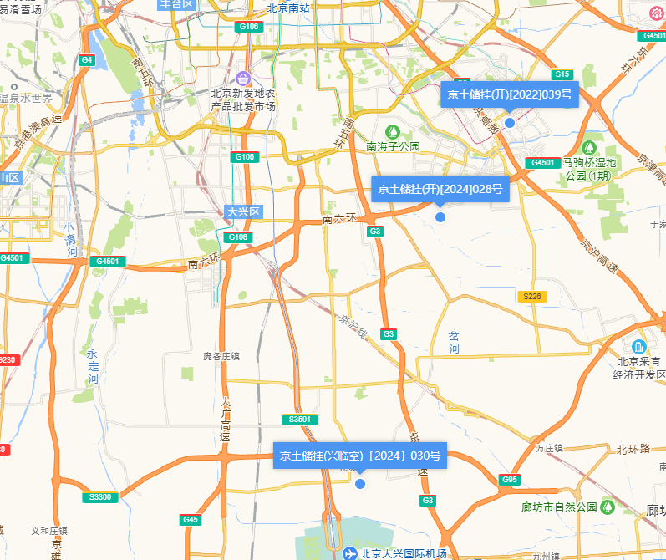

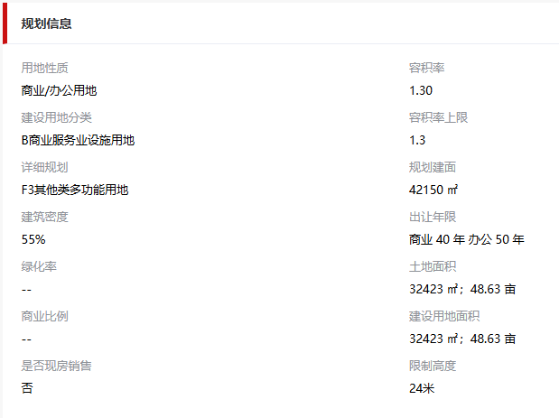

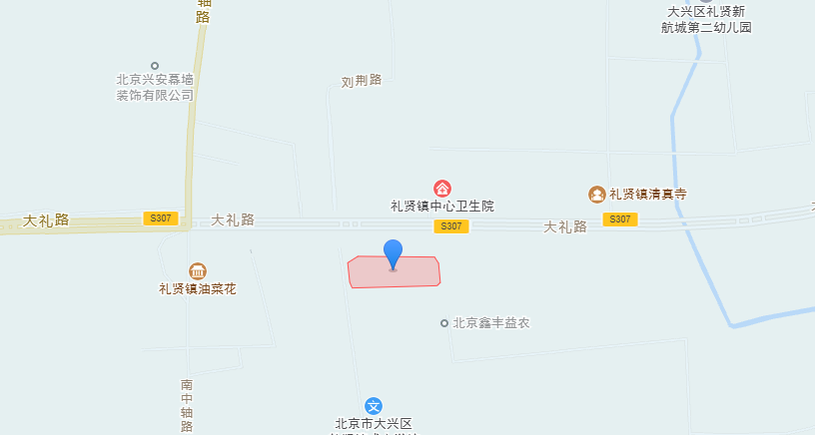

 |  |  |  |  |  |  |  |  |  | 九级地

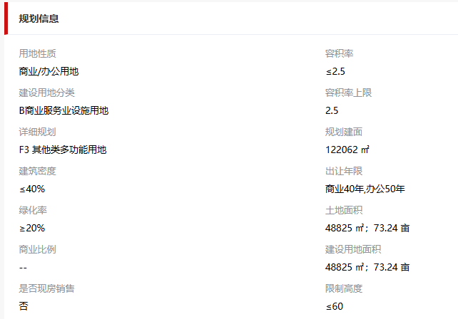

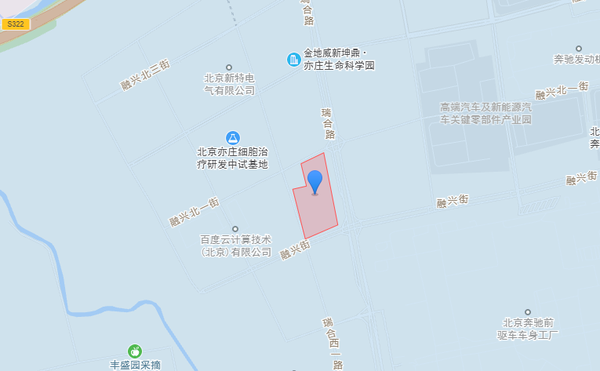

 |  |  |  |  |  |  |  |  |  | 八级地

